仕様洗い出し
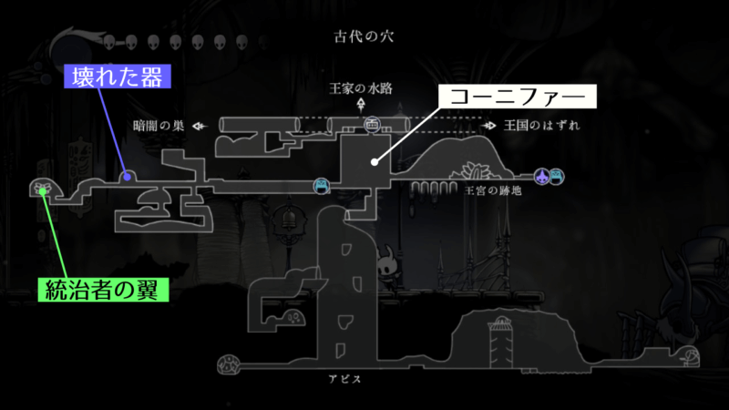
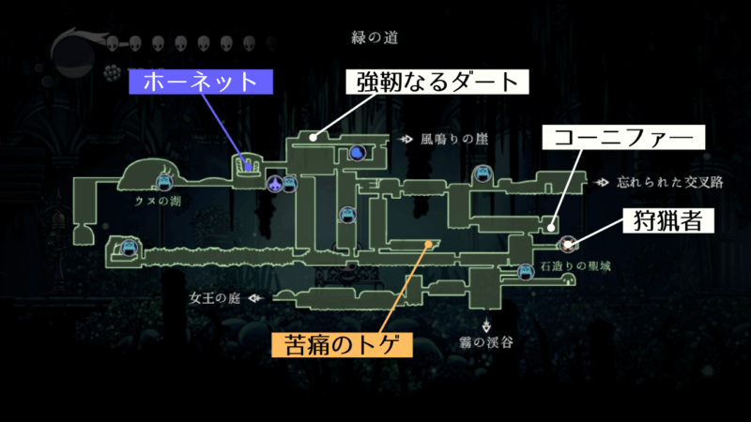
 | れいじ | みつは | まお | つたえ |  | 全員
 | プレイヤー | マップ | アイテム | 雑魚敵 | ボス | BGM・SE
 | ・攻撃(単発) | ・ひろい！(マップイメージ参照) | ・アクセサリ | ・通常攻撃 | ・通常攻撃 | UI
 | ・左右移動 | ・ジャンプで飛び移る足場、段差 | ・アイテムマネージャー | ・雑魚敵ランダム沸き | ・突進
 | ・ジャンプ | ・時間制限() | (攻撃力UPの処理) |  | ・スタンプ
 | ・回避(空中回避あり) | (時間が0になったらボス戦) | (HP増加の処理) |  | ・遠距離攻撃
 | ・武器持ち差分(剣と杖) | ・ゲームマネージャー | アイテムスクリプト
 | (攻撃) | (シーンの遷移) | (当たり判定、入手)
 | (移動) |  | (装備のUI表示)
 | (ジャンプ) |  | アイテムの生成
 | (回避) |  | (アイテムドロップ)
 | プレイヤーの当たり判定 |  | (当たり判定でプレイヤーが装備を取得したのか判断)
 | アイテムと重なっているとき拾うボタン |  | ・剣と使って強いアクセ(2～3通り)
 |  |  | ・杖とセット(2～3通り)
 |  |  | ・剣(当たり判定、攻撃処理)
マップイメージ |  |  | ・杖(当たり判定、攻撃処理)

